画布操作
方法 | 示例代码 |  | 备注 | 图例
重点：所有的画布操作都只影响后续的绘制，对之前已经绘制过的内容没有影响
⑴位移(translate) | // 省略了创建画笔的代码 // 在坐标原点绘制一个黑色圆形 mPaint.setColor(Color.BLACK); canvas.translate(200,200); canvas.drawCircle(0,0,100,mPaint); // 在坐标原点绘制一个蓝色圆形 mPaint.setColor(Color.BLUE); canvas.translate(200,200); canvas.drawCircle(0,0,100,mPaint); |  | 1.translate是坐标系的移动，可以为图形绘制选择一个合适的坐标系。 2. 就是将(0,0)位置移动到相对于现在0（0，0）的位置，比如位移200，200，那么相对于屏幕的200，200的位置就是当前画布的0，0。 3.位移是基于当前位置移动，而不是每次基于屏幕左上角（0.0 ）点移动。 4..两次移动是可叠加的。 | 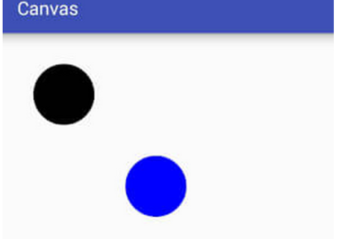

 | p.setColor(Color.YELLOW); p.setStrokeWidth(20); p.setStyle(Paint.Style.FILL); canvas.translate(200,200); canvas.drawPoint(0,0,p); |  | 1.原来的画布被位移了向左和下各200，但是当我们画图的时候，指定的 0,0，根据画出的结果可以看出，原来的0,0相当于位移后的200，200，所以说画布移位了，坐标系并没有位移。（一个小格50，50） | 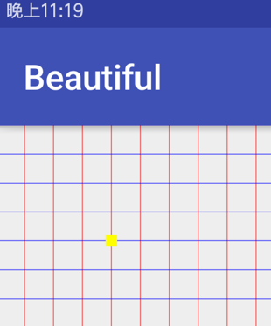

⑵缩放(scale) | public void scale (float sx, float sy) public final void scale (float sx, float sy, float px, float py) |  | 1.第一个方法参数是x轴和y轴的缩放比例。 2.第二个方法在第一个基础上加了一个缩放中心，后两个参数就是指定这个缩放中心的x和y。

 | SX和SY取值范围
 | -1 |  | 根据缩放中心轴进行翻转
 | 0 |  | 不会显示，若sx为0，则宽度为0，不会显示，sy同理
 | 1 |  | 没有变化
 | [-∞, -1) |  | 先根据缩放中心放大n倍，再根据中心轴进行翻转
 | (-1, 0) |  | 先根据缩放中心缩小到n，再根据中心轴进行翻转
 | (0, 1) |  | 根据缩放中心缩小到n
 | (1, +∞) |  | 根据缩放中心放大n倍
 | // 将坐标系原点移动到画布正中心 canvas.translate(getWidth()/2,getHeight()/2); RectF rectF=new RectF(0,-400,400,0);// 矩形区域 p.setColor(Color.YELLOW); canvas.drawRect(rectF,p); canvas.scale(0.5f,0.5f); //同样大小recf,画出来的 矩形 长宽都只有以前的一半了 p.setColor(Color.BLUE); canvas.drawRect(rectF,p); canvas.drawPoint(0,0,p); |  | 1.指定缩放比例的效果，同样大小recf,画出来的 矩形 长宽都只有以前的一半了 | 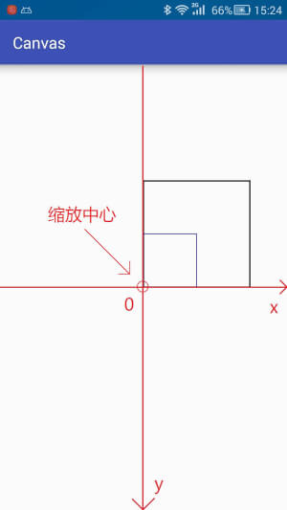

 | // 将坐标系原点移动到画布正中心 canvas.translate(getWidth() / 2, getHeight() / 2); RectF rect = new RectF(0,-400,400,0); // 矩形区域 p.setColor(Color.BLACK); // 绘制黑色矩形 canvas.drawRect(rect,p); // 画布缩放 <-- 缩放中心向右偏移了200个单位 canvas.scale(0.5f,0.5f,200,0); p.setColor(Color.BLUE); // 绘制蓝色矩形 canvas.drawRect(rect,p); |  | 2.指定缩放的比例和缩放的中心。 | 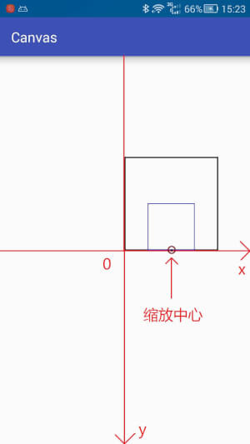

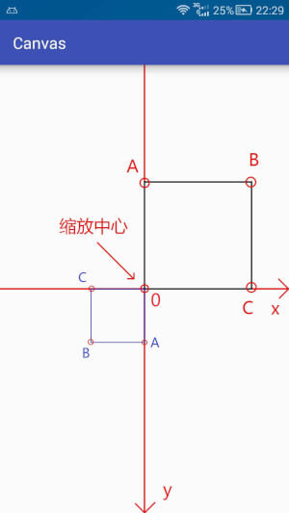
 | // 将坐标系原点移动到画布正中心 canvas.translate(getWidth() / 2, getHeight() / 2); RectF rect = new RectF(0,-400,400,0); // 矩形区域 p.setColor(Color.BLACK); // 绘制黑色矩形 canvas.drawRect(rect,p); canvas.scale(-0.5f,-0.5f); // 画布缩放 p.setColor(Color.BLUE); // 绘制蓝色矩形 canvas.drawRect(rect,p); |  | 3.当为负数的时候，先缩小到相应的倍数，在按照x和y轴反转。

 | // 将坐标系原点移动到画布正中心 canvas.translate(mWidth / 2, mHeight / 2); RectF rect = new RectF(0,-400,400,0); // 矩形区域 mPaint.setColor(Color.BLACK); // 绘制黑色矩形 canvas.drawRect(rect,mPaint); canvas.scale(-0.5f,-0.5f,200,0); // 画布缩放 <-- 缩放中心向右偏移了200个单位 mPaint.setColor(Color.BLUE); // 绘制蓝色矩形 canvas.drawRect(rect,mPaint); |  | 4.缩放比例为负数，而且还指定了缩放的中心，这种情况下，先进行反转，然后在找缩放点，注意，这里虽然说的缩放是反转了，但是x和y轴的正反方位还是和以前一样。比如 (-0.5f,-0.5f,200,0)，虽然反转。但是缩放点是在x轴往右移动200 | 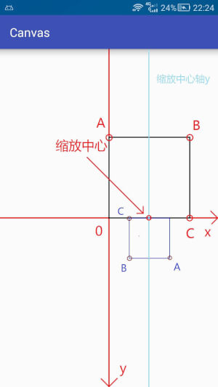

(3).旋转(rotate) | 旋转提供了两种方法： public void rotate (float degrees) public final void rotate (float degrees, float px, float py) ：右图代码为 // 将坐标系原点移动到画布正中心 canvas.translate(mWidth / 2, mHeight / 2); RectF rect = new RectF(0,-400,400,0); // 矩形区域 mPaint.setColor(Color.BLACK); // 绘制黑色矩形 canvas.drawRect(rect,mPaint); canvas.rotate(180); // 旋转180度 <-- 默认旋转中心为原点 mPaint.setColor(Color.BLUE); // 绘制蓝色矩形 canvas.drawRect(rect,mPaint); |  | 和缩放一样，第二种方法多出来的两个参数依旧是控制旋转中心点的。 默认的旋转中心依旧是坐标原点 | 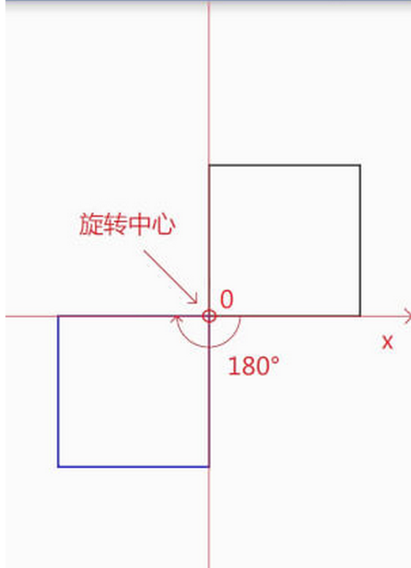
 | // 将坐标系原点移动到画布正中心 canvas.translate(mWidth / 2, mHeight / 2); RectF rect = new RectF(0,-400,400,0); // 矩形区域 mPaint.setColor(Color.BLACK); // 绘制黑色矩形 canvas.drawRect(rect,mPaint); canvas.rotate(180,200,0); // 旋转180度 <-- 旋转中心向右偏移200个单位 mPaint.setColor(Color.BLUE); // 绘制蓝色矩形 canvas.drawRect(rect,mPaint); |  | 改变旋转中心位置： | 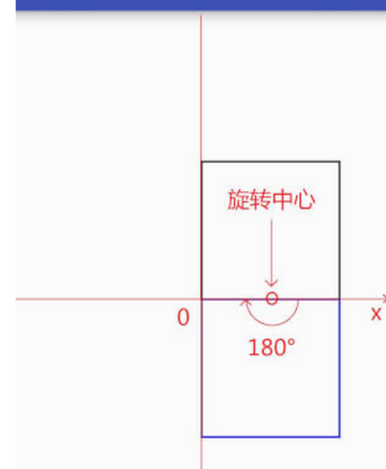
⑷错切(skew) | public void skew (float sx, float sy) |  | 参数含义： float sx:将画布在x方向上倾斜相应的角度，sx倾斜角度的tan值， float sy:将画布在y轴方向上倾斜相应的角度，sy为倾斜角度的tan值. Tan A=对边a/临边b，也就是对边和临边的比值，如果是1，就是a=b，那就是等边了，错切的角度为45。 右图为代码canvas.skew(1,0); 的效果 | 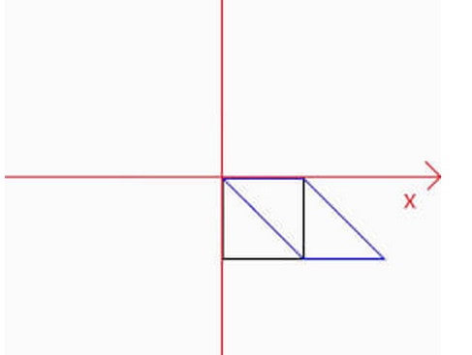

 | canvas.skew(1,0); // 水平错切 canvas.skew(0,1); // 垂直错切 |  | 错切也是可叠加的，不过请注意，调用次序不同绘制结果也会不同 | 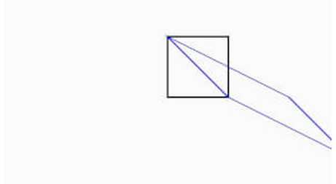

⑸快照(save)和回滚(restore) | Q: 为什存在快照与回滚 A：画布的操作是不可逆的，而且很多画布操作会影响后续的步骤，例如第一个例子，两个圆形都是在坐标原点绘制的，而因为坐标系的移动绘制出来的实际位置不同。所以会对画布的一些状态进行保存和回滚。 |  | 状态栈图例 | 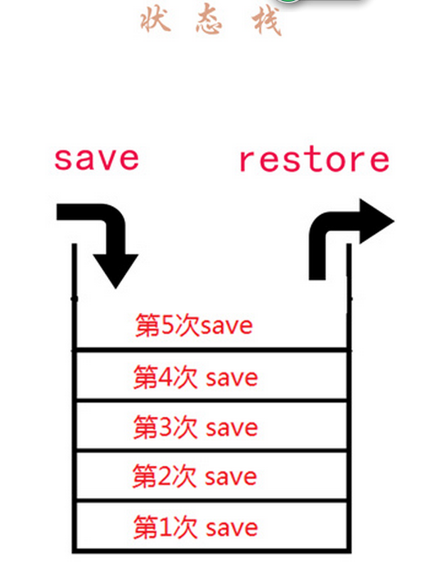

 | 相关API | 简介
 | save | 把当前的画布的状态进行保存，然后放入特定的栈中
 | saveLayerXxx | 新建一个图层，并放入特定的栈中

 | restore | 把栈中最顶层的画布状态取出来，并按照这个状态恢复当前的画布

 | restoreToCount | 弹出指定位置及其以上所有的状态，并按照指定位置的状态进行恢复

 | getSaveCount | 获取栈中内容的数量(即保存次数)

 | 名称 | 简介 | SaveFlags
 | ALL_SAVE_FLAG | 默认，保存全部状态
 | CLIP_SAVE_FLAG | 保存剪辑区
 | CLIP_TO_LAYER_SAVE_FLAG | 剪裁区作为图层保存
 | FULL_COLOR_LAYER_SAVE_FLAG | 保存图层的全部色彩通道
 | HAS_ALPHA_LAYER_SAVE_FLAG | 保存图层的alpha(不透明度)通道
 | MATRIX_SAVE_FLAG | 保存Matrix信息( translate, rotate, scale, skew)

 | // 保存全部状态 public int save () // 根据saveFlags参数保存一部分状态 public int save (int saveFlags) |  | 第一种多了一个saveFlags参数，使用这个参数可以只保存一部分状态，更加灵活，这个saveFlags参数具体可参考上面表格中的内容。

 | // 无图层alpha(不透明度)通道 public int saveLayer (RectF bounds, Paint paint) public int saveLayer (RectF bounds, Paint paint, int saveFlags) public int saveLayer (float left, float top, float right, float bottom, Paint paint) public int saveLayer (float left, float top, float right, float bottom, Paint paint, int saveFlags) // 有图层alpha(不透明度)通道 public int saveLayerAlpha (RectF bounds, int alpha) public int saveLayerAlpha (RectF bounds, int alpha, int saveFlags) public int saveLayerAlpha (float left, float top, float right, float bottom, int alpha) public int saveLayerAlpha (float left, float top, float right, float bottom, int alpha, int saveFlags) |  | saveLayerXxx方法会让你花费更多的时间去渲染图像(图层多了相互之间叠加会导致计算量成倍增长)，使用前请谨慎，如果可能，尽量避免使用。

 | restore 状态回滚，就是从栈顶取出一个状态然后根据内容进行恢复。 |  | 同样以上面状态栈图片为例，调用一次restore方法则将状态栈中第5次取出，根据里面保存的状态进行状态恢复。

 | restoreToCount 弹出指定位置以及以上所有状态，并根据指定位置状态进行恢复。 |  | 以上面状态栈图片为例，如果调用restoreToCount(2) 则会弹出 2 3 4 5 的状态，并根据第2次保存的状态进行恢复。

 | getSaveCount获取保存的次数，即状态栈中保存状态的数量，以上面状态栈图片为例，使用该函数的返回值为5。 |  | 不过请注意，该函数的最小返回值为1，即使弹出了所有的状态，返回值依旧为1，代表默认状态。

基本画图
方法 | 具体方法 | 备注 | 图例
画点 | canvas.drawPoint(200,200,p); | 在坐标(200,200)位置绘制一个点 | 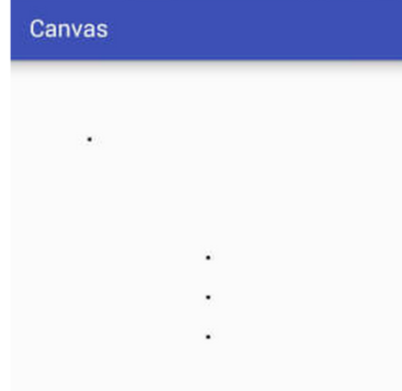
 | canvas.drawPoints(new float[]{500,599,6,200},p); | 画一组点，数组必须是偶数

画线 | canvas.drawLine(200,200,500,500,p); | 在坐标(200,200)(500,600)之间绘制一条直线 | 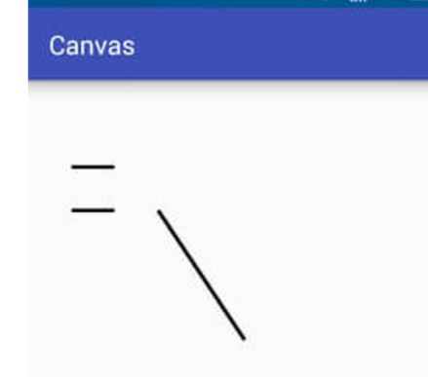
 | canvas.drawLines(new float[]{200,200,700,700,500,500,800,800 },p); | 根据数组划线，注意是drawLines

画矩形 | canvas.drawRect(100,100,200,200,p); | 画矩形的时候可以根据左上角和右下角来确定，所以这是 画一个左上角在100，100 右下角在 200，200的矩形 | 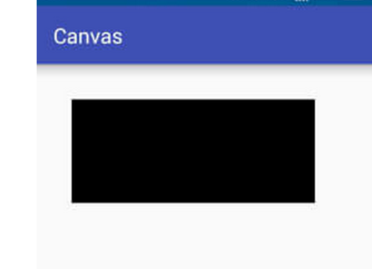
 | Rect rect=new Rect(500,500,800,800); canvas.drawRect(rect,p); | 第二种写法，将坐标信息指定在一个Rect对象中。

 | RectF rectf=new RectF(500,500,800,800); canvas.drawRect(rectf,p); | 第三种写法，将坐标信息指定在一个RectF对象中。

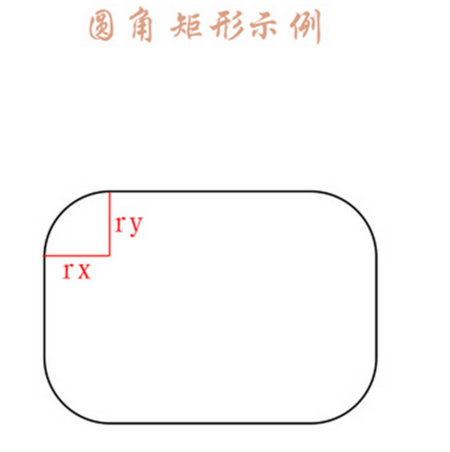
 |  | 为什么会有Rect和RectF两种？两者有什么区别吗？ 两者最大的区别就是精度不同，Rect是int(整形)的，而RectF是float(单精度浮点型)的。除了精度不同，两种提供的方法也稍微存在差别
画圆角矩形 | RectF rectF = new RectF(100,100,800,400); canvas.drawRoundRect(rectF,30,30,mPaint); | 其他参数不变，多了一个rx，和ry，rx 是水平方向的圆角半径，ry是纵向方向的圆角半径， 这里圆角矩形的角实际上不是一个正圆的圆弧，而是椭圆的圆弧，这里的两个参数实际上是椭圆的两个半径

 | canvas.drawRoundRect(100,100,800,400,30,30,mPaint); | 直接写参数的写法

 |  | 还有另外一种解释，以ry和rx 为两条边，所链接这两条边的弧为圆角的弧线， 实际上在rx为宽度的一半，ry为高度的一半时，刚好是一个椭圆，通过上面我们分析的原理推算一下就能得到，而当rx大于宽度的一半，ry大于高度的一半时，实际上是无法计算出圆弧的，所以drawRoundRect对大于该数值的参数进行了限制(修正)，凡是大于一半的参数均按照一半来处理

画椭圆 | RectF rectF = new RectF(100,100,800,400); canvas.drawOval(rectF,mPaint); | 绘制椭圆实际上就是绘制一个矩形的内切图形， | 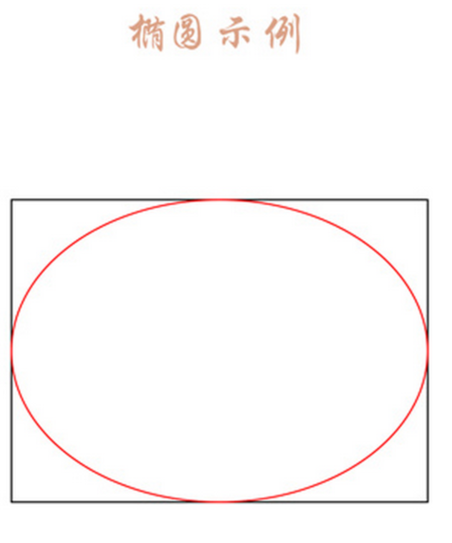

 | // 第二种 canvas.drawOval(100,100,800,400,mPaint);

画圆 | canvas.drawCircle(500,500,400,mPaint); | 绘制一个圆心坐标在(500,500)，半径为400 的圆。 | 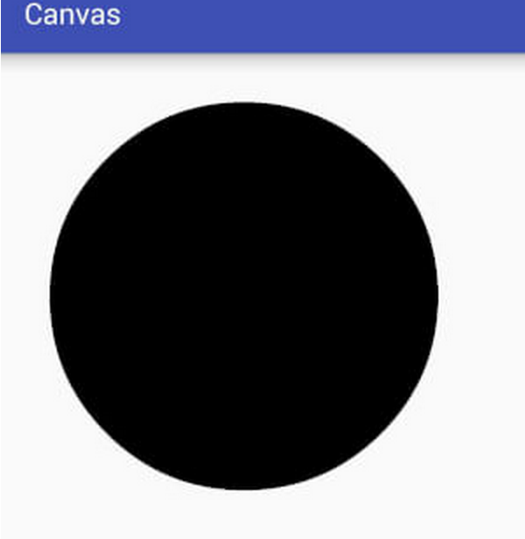

画弧线 | // 第一种 public void drawArc(@NonNull RectF oval, float startAngle, float sweepAngle, boolean useCenter, @NonNull Paint paint){} | startAngle // 开始角度 sweepAngle // 扫过角度 useCenter // 是否使用中心 rect 类型的参数是表示这个圆弧的所在的园的范围，useCenter为ture，会连接圆心，为false 则连接这个弧线的两点， | 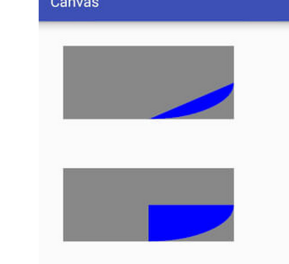

 | // 第二种 public void drawArc(float left, float top, float right, float bottom, float startAngle, float sweepAngle, boolean useCenter, @NonNull Paint paint) {} | 图例第一个代码为canvas.drawArc(rectF,0,90,false,mPaint); 图例的第二的代码为canvas.drawArc(rectF2,0,90,true,mPaint);

基本画图（2 图片文字）
方法 | 具体方法 |  |  |  | 备注 |  | 图例
1.绘制图片 | (1)drawPicture
 | 相关方法 |  |  | 简介 | 很明显，beginRecording 和 endRecording 是成对使用的，一个开始录制，一个是结束录制，两者之间的操作将会存储在Picture中。
 | public int getWidth () |  |  | 获取宽度
 | public int getHeight () |  |  | 获取高度
 | public Canvas beginRecording (int width, int height) |  |  | 开始录制 (返回一个Canvas，在Canvas中所有的绘制都会存储在Picture中)
 | public void endRecording () |  |  | 结束录制
 | public void draw (Canvas canvas) |  |  | 将Picture中内容绘制到Canvas中

 | 由于录制的内容不会直接显示，就像存储的视频不点击播放不会自动播放一样，同样，想要将Picture中的内容显示出来就需要手动调用播放(绘制)，将Picture中的内容绘制出来可以有以下几种方法：

 | 序号 |  | 简介 |  | 是否对Canvas有影响 | 可操作性强弱
 | 1 |  | 使用Picture提供的draw方法绘制。 |  | 有 | 弱
 | 2 |  | 使用Canvas提供的drawPicture方法绘制。 |  | 无 | 强
 | 3 |  | 将Picture包装成为PictureDrawable，使用PictureDrawable的draw方法绘制。 |  | 无 | 强

 | 1.使用Picture提供的draw方法绘制: // 将Picture中的内容绘制在Canvas上 mPicture.draw(canvas); |  |  |  | 这种方法在比较低版本的系统上绘制后可能会影响Canvas状态，所以这种方法一般不会使用。 |  | 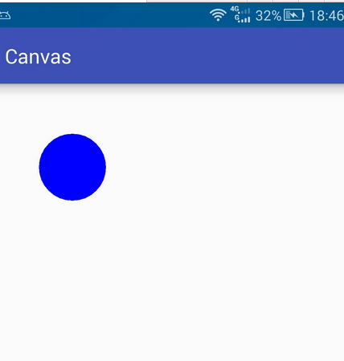
 | 2.使用Canvas提供的drawPicture方法绘制 public void drawPicture (Picture picture) public void drawPicture (Picture picture, Rect dst) public void drawPicture (Picture picture, RectF dst) |  |  |  | 相对于picture参数，多出来的参数是用来指定绘制内容区域， 代码：canvas.drawPicture(mPicture,new RectF(0,0,mPicture.getWidth(),200)) 效果如右图，第二个参数是指将picture 绘制在一个 指定大小的区域，picture会缩放来填充到这个区域。 |  | 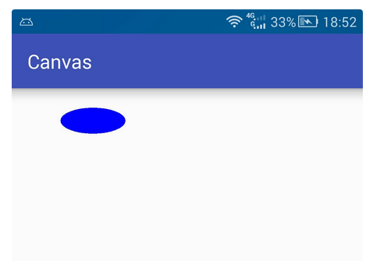
 | 3.// 包装成为Drawable PictureDrawable drawable = new PictureDrawable(mPicture); // 设置绘制区域 -- 注意此处所绘制的实际内容不会缩放 drawable.setBounds(0,0,250,mPicture.getHeight()); // 绘制 drawable.draw(canvas); |  |  |  | 这种方法与前一个方法不同之处是不会造成缩放，会将picture按照原始尺寸放在指定区域，有多少的显示区域，就显示多少，如果所示，Picture的大小为500，500，指定的区域是250，高度等于picture的高度，所有只显示picture的一半宽度。 PS：此处setBounds是设置在画布上的绘制区域，并非根据该区域进行缩放，也不是剪裁Picture，每次都从Picture的左上角开始绘制。 |  | 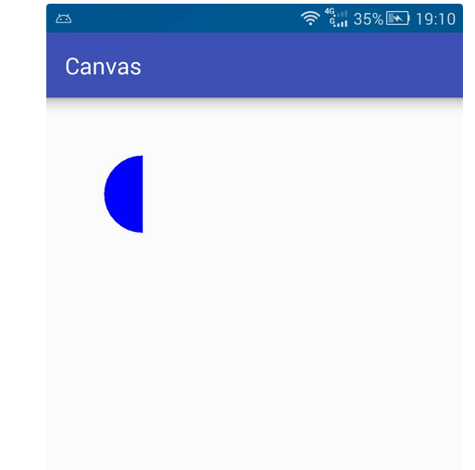

 | (2)drawBitmap
 | 序号 | 获取方式 |  | 备注 | 代码示例
 | 1 | 通过Bitmap创建 |  | 复制一个已有的Bitmap(新Bitmap状态和原有的一致) 或者 创建一个空白的Bitmap(内容可改变) | 略
 | 2 | 通过BitmapDrawable获取 |  | 从资源文件 内存卡 网络等地方获取一张图片并转换为内容不可变的Bitmap | 略
 | 3 | 通过BitmapFactory获取 |  | 从资源文件 内存卡 网络等地方获取一张图片并转换为内容不可变的 | 资源文件(drawable/mipmap/raw): Bitmap bitmap = BitmapFactory.decodeResource(mContext.getResources(),R.raw.bitmap); 资源文件(assets): Bitmap bitmap=null; try { InputStream is = mContext.getAssets().open("bitmap.png"); bitmap = BitmapFactory.decodeStream(is); is.close(); } catch (IOException e) { e.printStackTrace(); } 内存卡文件: Bitmap bitmap = BitmapFactory.decodeFile("/sdcard/bitmap.png"); 网络文件: // 此处省略了获取网络输入流的代码 Bitmap bitmap = BitmapFactory.decodeStream(is); is.close();

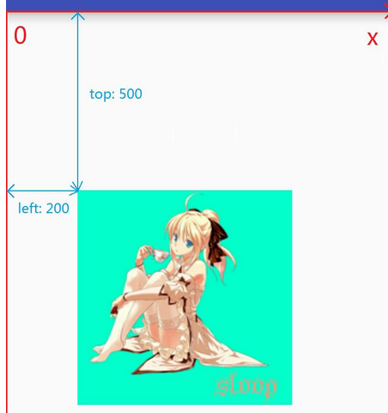
 | 方法详解 |  |  |  | 备注 |  | 图解
 | // 第一种 public void drawBitmap (Bitmap bitmap, Matrix matrix, Paint paint) |  |  |  | 默认的方式，画出的图片，默认以原点作为图片的左上角的坐标。 |  | 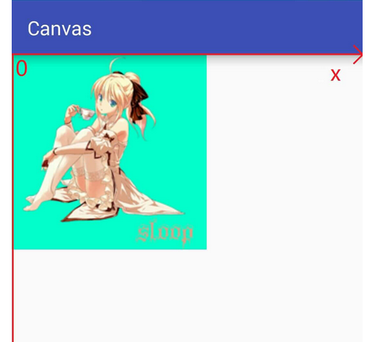
 | // 第二种 public void drawBitmap (Bitmap bitmap, float left, float top, Paint paint) |  |  |  | 指定图片的左上角距离原点的x长度和y的长度。 代码所示，离原点x+200，y+500的位置作为图片左上角的位置开始画图， canvas.drawBitmap(bitmap,200,500,new Paint());
 | // 第三种 public void drawBitmap (Bitmap bitmap, Rect src, Rect dst, Paint paint) public void drawBitmap (Bitmap bitmap, Rect src, RectF dst, Paint paint) |  |  |  | Rect src 指定绘制图片的区域 Rect dst 或RectF dst 指定图片在屏幕上显示(绘制)的区域 通俗的说就是将图片的一块区域画到屏幕上指定的位置。
1 绘制文字 | // 第一类 public void drawText (String text, float x, float y, Paint paint) public void drawText (String text, int start, int end, float x, float y, Paint paint) public void drawText (CharSequence text, int start, int end, float x, float y, Paint paint) public void drawText (char[] text, int index, int count, float x, float y, Paint paint) |  |  |  | 第一类只能指定文本基线位置(基线x默认在字符串左侧，基线y默认在字符串下方)。 代码示例: // 文本(要绘制的内容) String str = "ABCDEFG"; // 参数分别为 (文本 基线x 基线y 画笔) canvas.drawText(str,200,500,textPaint); 右图中字符串下方的红线 距离y轴的距离是500，是基线y。 对于指定字符串的位数的，一半都是前闭后开，既包含start的位置，不包含end的位置。比如，1，3，就是包含1 但是不包含3，就只有1和2的下标。 |  | 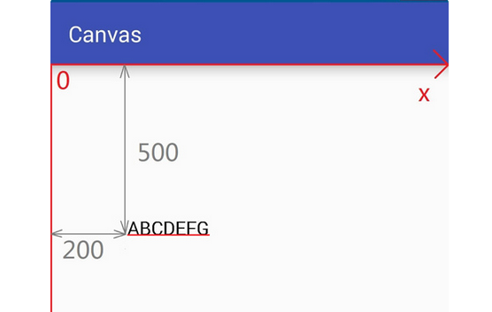

 | // 第二类 public void drawPosText (String text, float[] pos, Paint paint) public void drawPosText (char[] text, int index, int count, float[] pos, Paint paint) |  |  |  | 第二类可以分别指定每个文字的位置。 代码示例 String str = "SLOOP"; canvas.drawPosText(str,new float[]{ 100,100, // 第一个字符位置 200,200, // 第二个字符位置 300,300, // ... 400,400, 500,500 },textPaint); 注意： 1必须指定所有字符位置，否则直接crash掉，反人类设计 2性能不佳，在大量使用的时候可能导致卡顿 3不支持emoji等特殊字符，不支持字形组合与分解 |  | 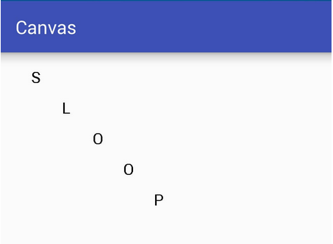

 | // 第三类 public void drawTextOnPath (String text, Path path, float hOffset, float vOffset, Paint paint) public void drawTextOnPath (char[] text, int index, int count, Path path, float hOffset, float vOffset, Paint paint) |  |  |  | 第三类是指定一个路径，根据路径绘制文字。

